P1
四日市税関支署管内（三重県） 貿易概況

【令和7年12月】 |  |  |  |  |  |  |  |  |  |  |  |  |  |  |  | （単位：百万円、％）
区 分 |  |  |  | 三 重 県 |  |  |  |  |  |  |  |  | 名古屋税関 |  | 全 国
 |  |  |  |  |  |  | 四日市港 |  |  |  | 津港
輸 出 額 |  |  |  | 98,545 |  |  | 98,545 |  |  |  | － |  | 2,338,805 |  | 10,411,507
 |  | 前年同期比 |  | 92.1 |  |  | 92.1 |  |  |  | 全減 |  | 98.6 |  | 105.1
 |  | 全 国 比 |  | 0.9 |  |  | 0.9 |  |  |  | － |  | 22.5 |  | －
輸 入 額 |  |  |  | 192,015 |  |  | 183,209 |  |  |  | 8,807 |  | 1,220,776 |  | 10,305,814
 |  | 前年同期比 |  | 80.1 |  |  | 82.6 |  |  |  | 49.1 |  | 97.7 |  | 105.3
 |  | 全 国 比 |  | 1.9 |  |  | 1.8 |  |  |  | 0.1 |  | 11.8 |  | －
輸 出 入 額 |  |  |  | 290,561 |  |  | 281,754 |  |  |  | 8,807 |  | 3,559,581 |  | 20,717,321
 |  | 前年同期比 |  | 83.8 |  |  | 85.7 |  |  |  | 49.1 |  | 98.3 |  | 105.2
 |  | 全 国 比 |  | 1.4 |  |  | 1.4 |  |  |  | 0.0 |  | 17.2 |  | －
差引額（▲は輸入超過） |  |  |  | ▲ 93,470 |  |  | ▲ 84,664 |  |  |  | ▲ 8,807 |  | 1,118,029 |  | 105,693
 |  | 前年同期比 |  | 70.4 |  |  | 73.7 |  |  |  | 49.1 |  | 99.5 |  | 87.9

【推移】 |  |  |  |  |  |  |  |  |  |  |  |  |  |  |  | （単位：百万円、％）
期 間 |  | 輸 出 額 |  |  | 輸 入 額 |  |  |  | 輸出入額 |  |  |  | 差引額(▲は輸入超過）
 |  | 金 額 |  | 前 年 同期比 | 金 額 |  |  | 前 年 同期比 | 金 額 |  |  | 前 年 同期比 | 金 額 |  |  | 前 年 同期比
令和3年 |  |  | 909,410 | 117.8 |  | 1,605,736 |  | 140.1 |  | 2,515,146 |  | 131.1 | ▲ 696,325 |  |  | 186.2
令和4年 |  |  | 1,103,426 | 121.3 |  | 2,648,890 |  | 165.0 |  | 3,752,315 |  | 149.2 | ▲ 1,545,464 |  |  | 221.9
令和5年 |  |  | 1,124,612 | 101.9 |  | 2,446,969 |  | 92.4 |  | 3,571,581 |  | 95.2 | ▲ 1,322,357 |  |  | 85.6
令和6年 |  |  | 1,148,083 | 102.1 |  | 2,520,205 |  | 103.0 |  | 3,668,287 |  | 102.7 | ▲ 1,372,122 |  |  | 103.8
令和7年 |  |  | 1,107,796 | 96.5 |  | 2,191,146 |  | 86.9 |  | 3,298,942 |  | 89.9 | ▲ 1,083,350 |  |  | 79.0
令和6年 | 上期 |  | 569,506 | 116.9 |  | 1,247,895 |  | 104.5 |  | 1,817,401 |  | 108.1 |  | ▲ 678,389 |  | 96.0
令和6年 | 下期 |  | 578,577 | 90.8 |  | 1,272,310 |  | 101.5 |  | 1,850,886 |  | 97.9 |  | ▲ 693,733 |  | 112.7
令和7年 | 上期 |  | 540,408 | 94.9 |  | 1,117,089 |  | 89.5 |  | 1,657,497 |  | 91.2 |  | ▲ 576,680 |  | 85.0
令和7年 | 下期 |  | 567,388 | 98.1 |  | 1,074,057 |  | 84.4 |  | 1,641,445 |  | 88.7 |  | ▲ 506,670 |  | 73.0
令和6年 | １月 |  | 87,931 | 111.7 |  | 197,480 |  | 90.6 |  | 285,411 |  | 96.2 |  | ▲ 109,549 |  | 78.6
 | ２月 |  | 93,159 | 127.1 |  | 200,427 |  | 95.2 |  | 293,586 |  | 103.4 |  | ▲ 107,268 |  | 78.2
 | ３月 |  | 94,715 | 113.6 |  | 201,871 |  | 88.9 |  | 296,587 |  | 95.5 |  | ▲ 107,156 |  | 74.5
 | ４月 |  | 106,255 | 137.0 |  | 231,994 |  | 114.6 |  | 338,250 |  | 120.8 |  | ▲ 125,739 |  | 100.7
 | ５月 |  | 93,069 | 117.0 |  | 216,052 |  | 132.4 |  | 309,121 |  | 127.4 |  | ▲ 122,983 |  | 147.1
 | ６月 |  | 94,376 | 99.6 |  | 200,070 |  | 116.0 |  | 294,446 |  | 110.1 |  | ▲ 105,693 |  | 135.9
 | ７月 |  | 93,599 | 99.8 |  | 218,341 |  | 131.1 |  | 311,939 |  | 119.9 |  | ▲ 124,742 |  | 171.4
 | ８月 |  | 90,478 | 94.2 |  | 229,743 |  | 118.5 |  | 320,221 |  | 110.4 |  | ▲ 139,265 |  | 142.3
 | ９月 |  | 88,712 | 84.4 |  | 204,547 |  | 102.9 |  | 293,259 |  | 96.5 |  | ▲ 115,834 |  | 123.8
 | 10月 |  | 102,909 | 80.9 |  | 194,515 |  | 92.4 |  | 297,424 |  | 88.1 |  | ▲ 91,606 |  | 110.0
 | 11月 |  | 95,847 | 91.9 |  | 185,317 |  | 77.8 |  | 281,164 |  | 82.1 |  | ▲ 89,470 |  | 66.8
 | 12月 |  | 107,032 | 96.5 |  | 239,847 |  | 97.8 |  | 346,879 |  | 97.4 |  | ▲ 132,815 |  | 99.0
令和7年 | １月 |  | 83,296 | 94.7 |  | 218,190 |  | 110.5 |  | 301,486 |  | 105.6 |  | ▲ 134,893 |  | 123.1
 | ２月 |  | 91,712 | 98.4 |  | 212,856 |  | 106.2 |  | 304,569 |  | 103.7 |  | ▲ 121,144 |  | 112.9
 | ３月 |  | 94,466 | 99.7 |  | 193,044 |  | 95.6 |  | 287,511 |  | 96.9 |  | ▲ 98,578 |  | 92.0
 | ４月 |  | 94,947 | 89.4 |  | 215,636 |  | 92.9 |  | 310,583 |  | 91.8 |  | ▲ 120,690 |  | 96.0
 | ５月 |  | 76,626 | 82.3 |  | 136,240 |  | 63.1 |  | 212,866 |  | 68.9 |  | ▲ 59,613 |  | 48.5
 | ６月 |  | 99,361 | 105.3 |  | 141,122 |  | 70.5 |  | 240,483 |  | 81.7 |  | ▲ 41,761 |  | 39.5
 | ７月 |  | 101,486 | 108.4 |  | 143,078 |  | 65.5 |  | 244,564 |  | 78.4 |  | ▲ 41,592 |  | 33.3
 | ８月 |  | 73,427 | 81.2 |  | 166,750 |  | 72.6 |  | 240,177 |  | 75.0 |  | ▲ 93,323 |  | 67.0
 | ９月 |  | 94,512 | 106.5 |  | 187,014 |  | 91.4 |  | 281,526 |  | 96.0 |  | ▲ 92,502 |  | 79.9
 | 10月 |  | 103,761 | 100.8 |  | 193,224 |  | 99.3 |  | 296,985 |  | 99.9 |  | ▲ 89,462 |  | 97.7
 | 11月 |  | 95,656 | 99.8 |  | 191,976 |  | 103.6 |  | 287,632 |  | 102.3 |  | ▲ 96,320 |  | 107.7
 | 12月 |  | 98,545 | 92.1 |  | 192,015 |  | 80.1 |  | 290,561 |  | 83.8 |  | ▲ 93,470 |  | 70.4
・令和6年以前：確定値
・令和7年：輸出の11月分並びに輸入、輸出入及び差引の10月分以前は、確報値

【推移グラフ】
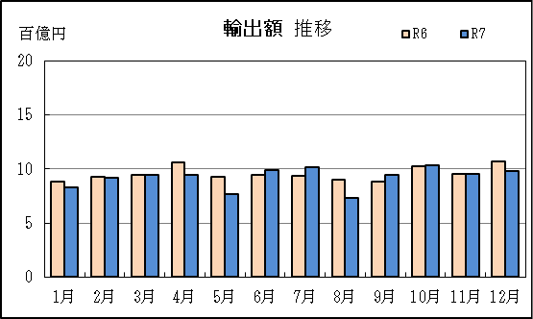
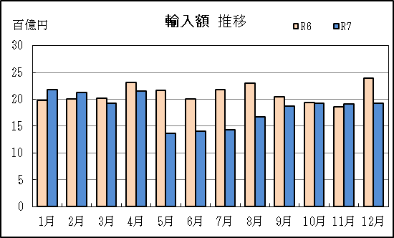

【グラフ作成用データ】

輸出 | 2023年 | 2024年 | 2025年 | 輸入 | 2023年 | 2024年 | 2025年
 | R5 | R6 | R7 |  | R5 | R6 | R7
1月 | 8 | 9 | 8 | 1月 | 22 | 20 | 22
2月 | 7 | 9 | 9 | 2月 | 21 | 20 | 21
3月 | 8 | 9 | 9 | 3月 | 23 | 20 | 19
4月 | 8 | 11 | 9 | 4月 | 20 | 23 | 22
5月 | 8 | 9 | 8 | 5月 | 16 | 22 | 14
6月 | 9 | 9 | 10 | 6月 | 17 | 20 | 14
7月 | 9 | 9 | 10 | 7月 | 17 | 22 | 14
8月 | 10 | 9 | 7 | 8月 | 19 | 23 | 17
9月 | 11 | 9 | 9 | 9月 | 20 | 20 | 19
10月 | 13 | 10 | 10 | 10月 | 21 | 19 | 19
11月 | 10 | 10 | 10 | 11月 | 24 | 19 | 19
12月 | 11 | 11 | 10 | 12月 | 25 | 24 | 19

グラフ単位 |  |  |  | グラフ単位

P5
四日市港 貿易概況

【令和7年12月】 |  |  |  |  |  |  |  |  |  |  |  |  |  |  |  |  | （単位：百万円、％）
区 分 |  | 輸 出 額 |  |  |  | 輸 入 額 |  |  |  | 輸出入額 |  |  |  | 差引額(▲は輸入超過）
 |  | 前年同期比 |  | 管内比 |  | 前年同期比 |  | 管内比 |  | 前年同期比 |  | 管内比 |  | 前年同期比 |  | 管内比
四日市港 |  |  | 98,545 |  |  |  | 183,209 |  |  |  | 281,754 |  |  |  | ▲ 84,664
 |  | 92.1 |  | 4.2 |  | 82.6 |  | 15.0 |  | 85.7 |  | 7.9 |  | 73.7 |  | －
名古屋税関 管 内 |  |  | 2,338,805 |  |  |  | 1,220,776 |  |  |  | 3,559,581 |  |  |  | 1,118,029
 |  | 98.6 |  | － |  | 97.7 |  | － |  | 98.3 |  | － |  | 99.5 |  | －

【推移】 |  |  |  |  |  |  |  |  |  |  |  |  |  |  |  |  | （単位：百万円、％）
期 間 |  | 輸 出 額 |  |  |  | 輸 入 額 |  |  |  | 輸出入額 |  |  |  | 差引額(▲は輸入超過）
 |  | 金 額 |  |  | 前 年 同期比 | 金 額 |  |  | 前 年 同期比 | 金 額 |  |  | 前 年 同期比 | 金 額 |  |  | 前 年 同期比
令和3年 |  |  | 857,502 |  | 118.2 |  | 1,517,483 |  | 141.1 |  | 2,374,986 |  | 131.9 | ▲ 659,981 |  |  | 188.5
令和4年 |  |  | 1,053,981 |  | 122.9 |  | 2,515,193 |  | 165.7 |  | 3,569,173 |  | 150.3 | ▲ 1,461,212 |  |  | 221.4
令和5年 |  |  | 1,075,841 |  | 102.1 |  | 2,304,122 |  | 91.6 |  | 3,379,964 |  | 94.7 | ▲ 1,228,281 |  |  | 84.1
令和6年 |  |  | 1,121,616 |  | 104.3 |  | 2,398,812 |  | 104.1 |  | 3,520,428 |  | 104.2 | ▲ 1,277,195 |  |  | 104.0
令和7年 |  |  | 1,024,342 |  | 91.3 |  | 2,075,588 |  | 86.5 |  | 3,099,930 |  | 88.1 | ▲ 1,051,246 |  |  | 82.3
令和6年 | 上期 |  | 553,735 |  | 119.9 |  | 1,187,131 |  | 106.2 |  | 1,740,866 |  | 110.2 |  | ▲ 633,396 |  | 96.5
令和6年 | 下期 |  | 567,881 |  | 92.5 |  | 1,211,681 |  | 102.1 |  | 1,779,562 |  | 98.8 |  | ▲ 643,800 |  | 112.5
令和7年 | 上期 |  | 491,954 |  | 88.8 |  | 1,062,192 |  | 89.5 |  | 1,554,146 |  | 89.3 |  | ▲ 570,238 |  | 90.0
令和7年 | 下期 |  | 532,388 |  | 93.7 |  | 1,013,397 |  | 83.6 |  | 1,545,784 |  | 86.9 |  | ▲ 481,009 |  | 74.7
令和6年 | １月 |  | 87,922 |  | 121.2 |  | 188,320 |  | 91.6 |  | 276,242 |  | 99.3 |  | ▲ 100,399 |  | 75.4
 | ２月 |  | 93,114 |  | 127.1 |  | 190,230 |  | 97.0 |  | 283,343 |  | 105.2 |  | ▲ 97,116 |  | 79.0
 | ３月 |  | 94,715 |  | 122.9 |  | 198,392 |  | 93.1 |  | 293,107 |  | 101.0 |  | ▲ 103,678 |  | 76.2
 | ４月 |  | 101,160 |  | 142.0 |  | 221,310 |  | 116.4 |  | 322,470 |  | 123.3 |  | ▲ 120,151 |  | 101.0
 | ５月 |  | 87,965 |  | 110.6 |  | 199,275 |  | 131.3 |  | 287,241 |  | 124.2 |  | ▲ 111,310 |  | 154.1
 | ６月 |  | 88,861 |  | 100.9 |  | 189,603 |  | 117.8 |  | 278,464 |  | 111.8 |  | ▲ 100,743 |  | 138.2
 | ７月 |  | 93,598 |  | 105.6 |  | 207,972 |  | 132.0 |  | 301,570 |  | 122.5 |  | ▲ 114,373 |  | 166.1
 | ８月 |  | 85,381 |  | 97.2 |  | 219,447 |  | 120.0 |  | 304,828 |  | 112.6 |  | ▲ 134,066 |  | 141.1
 | ９月 |  | 88,399 |  | 84.8 |  | 200,795 |  | 106.9 |  | 289,194 |  | 99.0 |  | ▲ 112,396 |  | 134.6
 | 10月 |  | 97,801 |  | 82.7 |  | 180,751 |  | 92.0 |  | 278,552 |  | 88.5 |  | ▲ 82,950 |  | 106.0
 | 11月 |  | 95,670 |  | 91.8 |  | 180,791 |  | 79.8 |  | 276,462 |  | 83.6 |  | ▲ 85,121 |  | 69.6
 | 12月 |  | 107,031 |  | 96.5 |  | 221,925 |  | 94.4 |  | 328,956 |  | 95.1 |  | ▲ 114,894 |  | 92.5
令和7年 | １月 |  | 83,267 |  | 94.7 |  | 208,375 |  | 110.6 |  | 291,642 |  | 105.6 |  | ▲ 125,108 |  | 124.6
 | ２月 |  | 79,098 |  | 84.9 |  | 203,133 |  | 106.8 |  | 282,231 |  | 99.6 |  | ▲ 124,036 |  | 127.7
 | ３月 |  | 82,366 |  | 87.0 |  | 183,250 |  | 92.4 |  | 265,616 |  | 90.6 |  | ▲ 100,884 |  | 97.3
 | ４月 |  | 83,057 |  | 82.1 |  | 207,499 |  | 93.8 |  | 290,556 |  | 90.1 |  | ▲ 124,441 |  | 103.6
...
【推移】 |  |  |  |  |  |  |  |  |  |  |  |  |  |  |  |  | （単位：百万円、％）
 | ９月 |  | 82,582 |  | 93.4 |  | 177,255 |  | 88.3 |  | 259,836 |  | 89.8 |  | ▲ 94,673 |  | 84.2
 | 10月 |  | 92,593 |  | 94.7 |  | 183,047 |  | 101.3 |  | 275,639 |  | 99.0 |  | ▲ 90,454 |  | 109.0
 | 11月 |  | 95,295 |  | 99.6 |  | 180,341 |  | 99.8 |  | 275,636 |  | 99.7 |  | ▲ 85,047 |  | 99.9
 | 12月 |  | 98,545 |  | 92.1 |  | 183,209 |  | 82.6 |  | 281,754 |  | 85.7 |  | ▲ 84,664 |  | 73.7
・令和6年以前：確定値
・令和7年：輸出の11月分並びに輸入、輸出入及び差引の10月分以前は、確報値
・管内比とは、四日市港が名古屋税関管内に占める割合

【推移グラフ】
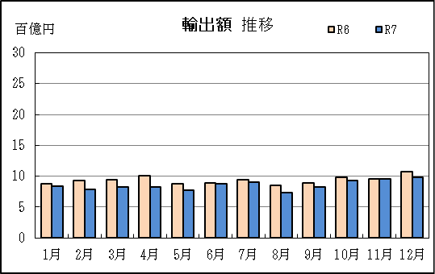
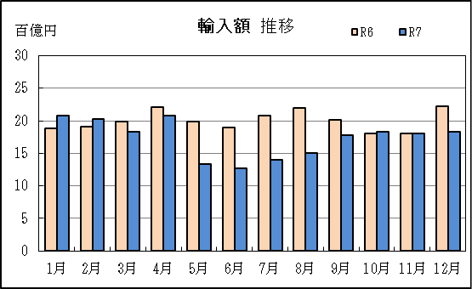

【グラフ作成用データ】

輸出 | 2023年 | 2024年 | 2025年 |  | 輸入 | 2023年 | 2024年 | 2025年
 | R5 | R6 | R7 |  |  | R5 | R6 | R7
1月 | 7 | 9 | 8 |  | 1月 | 21 | 19 | 21
...

P9
...
【推移】 |  |  |  |  |  |  |  |  |  |  |  | （単位：百万円、％）
 | ９月 |  | 11,931 | 38倍 |  | 9,759 |  | 260.1 | 21,690 | 533.5 | 2,172 | －
 | 10月 |  | 11,169 | 218.6 |  | 10,177 |  | 73.9 | 21,346 | 113.1 | 991 | －
 | 11月 |  | 361 | 204.7 |  | 11,635 |  | 257.1 | 11,996 | 255.1 | ▲ 11,274 | 259.2
 | 12月 |  | － | 全減 |  | 8,807 |  | 49.1 | 8,807 | 49.1 | ▲ 8,807 | 49.1
・令和6年以前：確定値
・令和7年：輸出の11月分並びに輸入、輸出入及び差引の10月分以前は、確報値
・管内比とは、津港が名古屋税関管内に占める割合

【推移グラフ】
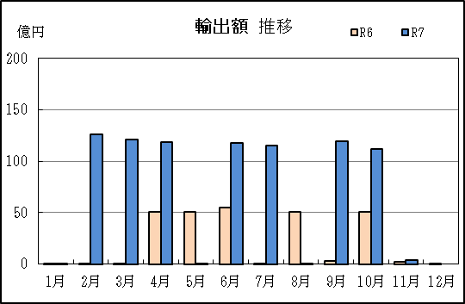
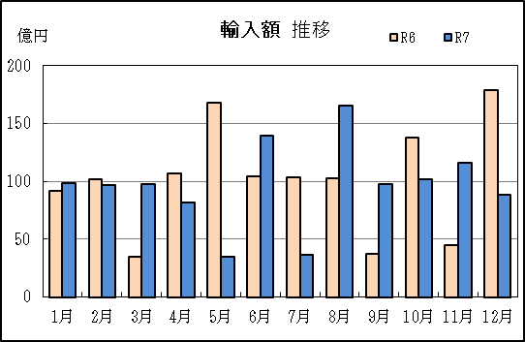

【グラフ作成用データ】

輸出 | 2023年 | 2024年 | 2025年 | 輸入 | 2023年 | 2024年 | 2025年
 | R5 | R6 | R7 |  | R5 | R6 | R7
1月 | 62 | 0 | 0 | 1月 | 125 | 92 | 98
...

